图纸信息表
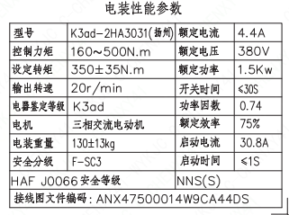
页码 | 表格名称 | 字段名称 | 字段值 | 标准字段名 | 标准字段值
1 | 电装性能参数 | 型号 | K3ad-2HA3031(扬州)
1 | 电装性能参数 | 控制力矩 | 160～500N.m
1 | 电装性能参数 | 设定转矩 | 350±35N.m
1 | 电装性能参数 | 输出转速 | 20r/min
1 | 电装性能参数 | 电器鉴定等级 | K3ad | 驱动装置鉴定程序 | K3ad
1 | 电装性能参数 | 电机 | 三相交流电动机
1 | 电装性能参数 | 电装重量 | 130±13kg
1 | 电装性能参数 | 安全分级 | F-SC3
1 | 电装性能参数 | 额定电流 | 4.4A
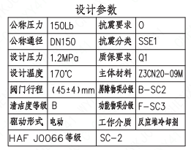
1 | 电装性能参数 | 额定电压 | 380V
1 | 电装性能参数 | 额定功率 | 1.5Kw
1 | 电装性能参数 | 开关时间 | ≤30S
1 | 电装性能参数 | 功率因数 | 0.74
1 | 电装性能参数 | 额定效率 | 75%
1 | 电装性能参数 | 启动电流 | 30.8A
1 | 电装性能参数 | 启动时间 | ≤1S
1 | 电装性能参数 | HAF J0066安全等级 | NNS(S) | 核安全等级（执行机构） | NNS(S)
1 | 电装性能参数 | 接线图文件编码 | ANX475000014W9CA44DS
1 | 设计参数 | 公称压力 | 150Lb
1 | 设计参数 | 公称通径 | DN150 | 阀门入口口径 | DN150
 |  |  |  | 阀门出口口径 | DN150
1 | 设计参数 | 设计压力 | 1.2MPa | 设计压力 | 1.2
1 | 设计参数 | 设计温度 | 170℃ | 设计温度 | 170
1 | 设计参数 | 阀门行程 | (45±4)mm
1 | 设计参数 | 清洁度等级 | B | 清洁度等级 | B
1 | 设计参数 | 驱动形式 | 电动 | 驱动类型 | Electric
1 | 设计参数 | 抗震要求 | O | 抗震要求 | O
1 | 设计参数 | 抗震分类 | SSE1 | 抗震分类 | SSE1
1 | 设计参数 | 质保要求 | Q1 | 物项质保等级 | Q1
1 | 设计参数 | 主体材料 | Z3CN20-09M
1 | 设计参数 | 屏障物项分级 | B-SC2 | 屏障物项分级 | B-SC2
1 | 设计参数 | 功能物项分级 | F-SC3 | 功能物项分级（可运行性） | F-SC3
 |  |  |  | 功能物项分级（完整性） | F-SC3
1 | 设计参数 | 工作介质 | 反应堆冷却剂 | 流体介质 | P
1 | 设计参数 | HAF J0066等级 | SC-2 | 核安全等级（阀门本体） | SC-2
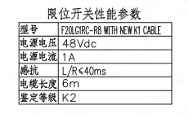
1 | 阀门参数表 | FI | 1EHR1107VP/1EHR2107VP/2EHR1107VP/2EHR2107VP | 功能位置编码 | 1EHR1107VP,1EHR2107VP,2EHR1107VP,2EHR2107VP
1 | 阀门参数表 | 阀门通径mm | 150 | 阀门入口口径 | DN150
 |  |  |  | 阀门出口口径 | DN150
1 | 阀门参数表 | 阀门通径in | 6"
1 | 阀门参数表 | 开关力矩(N ·m)（实际值） | 350±35
1 | 阀门参数表 | 总重量(Kg)(理论值） | ≤381
1 | 阀门参数表 | 总重心(x,y,z)(理论值） | 36,-56,439
1 | 阀门参数表 | 阀体最小壁厚（mm） | 11.9
1 | 阀门参数表 | 采购RIN | SIN-SB0150SA | 采购RIN码 | SIN-SB0150SA
1 | 阀门参数表 | 供货RIN | SINSSB0150SPACBG | 供货RIN码 | SINSSB0150SPACBG
1 | 阀门参数表 | 入口接管尺寸(mm) | ∅168.3×7.11 | 入口接管外径 | 168.3
 |  |  |  | 入口接管壁厚 | 7.11
1 | 阀门参数表 | 出口接管尺寸（mm） | ∅168.3×3.4 | 出口接管外径 | 168.3
 |  |  |  | 出口接管壁厚 | 3.4
1 | 阀门参数表 | Cv(计算值) | 435 | 设计要求流量系数 | 435
1 | 阀门参数表 | 外形图文件编码 | ANX47500008W9CA44DD 1/2
1 | 限位开关性能参数 | 型号 | F20LGIRC-R8WITH NEW K1 CABLE
1 | 限位开关性能参数 | 电源电压 | 48Vdc
1 | 限位开关性能参数 | 电源电流 | 1A
1 | 限位开关性能参数 | 感抗 | L/R≤40ms
1 | 限位开关性能参数 | 电缆长度 | 6m
1 | 限位开关性能参数 | 鉴定等级 | K2 | 限位开关鉴定程序 | K2

试验要求
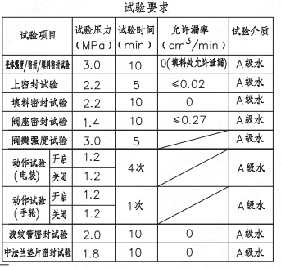
页码 | 试验项目 | 试验压力（MPa） | 试验时间（min） | 允许泄漏率（cm³/min） | 试验介质
1 | 壳体强度/密封/填料密封试验 | 3.0 | 10 | 0（填料处允许泄漏） | A级水
1 | 上密封试验 | 2.2 | 5 | ≤0.02 | A级水
1 | 填料密封试验 | 2.2 | 10 | 0 | A级水
1 | 阀座密封试验 | 1.4 | 10 | ≤0.27 | A级水
1 | 阀瓣强度试验 | 3.0 | 5 |  | A级水
1 | 动作试验（电装）开启 | 1.2 | 4次 |  | A级水
1 | 动作试验（电装）关闭 | 1.2 | 4次 |  | A级水
1 | 动作试验（手轮）开启 | 1.2 | 1次 |  | A级水
1 | 动作试验（手轮）关闭 | 1.2 | 1次 |  | A级水
1 | 波纹管密封试验 | 2 | 10 | 0 | A级水
1 | 中法兰垫片密封试验 | 1.8 | 10 | 0 | A级水

材料清单
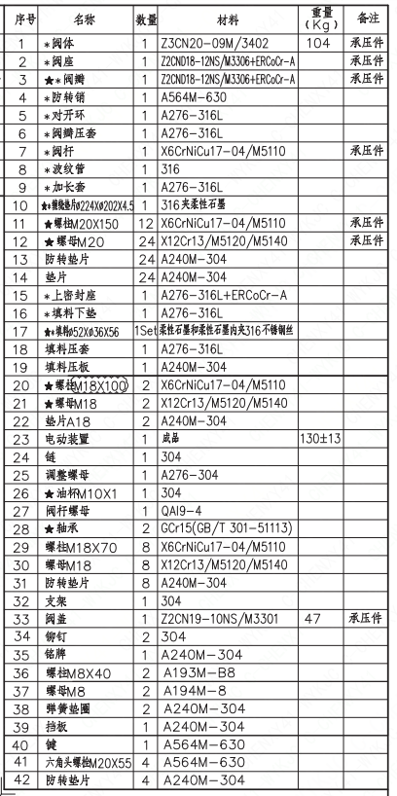
页码 | 序号 | 名称 | 数量 | 材料 | 重量（Kg） | 备注
1 | 1 | *阀体 | 1 | Z3CN20-09M/3402 | 104 | 承压件
1 | 2 | *阀座 | 1 | Z2CND18-12NS/M3306+ERCoCr-A |  | 承压件
1 | 3 | ★*阀瓣 | 1 | Z2CND18-12NS/M3306+ERCoCr-A |  | 承压件
1 | 4 | *防转销 | 1 | A564M-630
1 | 5 | *对开环 | 1 | A276-316L
1 | 6 | *阀瓣压套 | 1 | A276-316L
1 | 7 | *阀杆 | 1 | X6CNiCu17-04/M5110 |  | 承压件
1 | 8 | *波纹管 | 1 | 376
1 | 9 | *加长套 | 1 | A276-316L
1 | 10 | ★*缠绕垫片∅224×∅202×4.5 | 1 | 316夹柔性石墨
1 | 11 | ★螺柱M20×150 | 12 | X6CrNiCu17-04/M5110 |  | 承压件
1 | 12 | ★螺母M20 | 24 | X12Cr13/M5120/M5140 |  | 承压件
1 | 13 | 防转垫片 | 24 | A240M-304
1 | 14 | 垫片 | 24 | A240M-304
1 | 15 | *上密封座 | 1 | A276-316L+ERCoCr-A
1 | 16 | *填料下垫 | 1 | A276-316L
1 | 17 | ★*填料∅52×∅36×56 | 1Set | 柔性石墨和柔性石墨内夹316不锈钢丝
1 | 18 | 填料压套 | 1 | A276-316L
1 | 19 | 填料压扳 | 1 | A240M-304
1 | 20 | ★螺柱M18×100 | 2 | X6CrNiCu17-04/M5110
1 | 21 | ★螺母M18 | 2 | X12Cr13/M5120/M5140
1 | 22 | 垫片A18 | 2 | A240M-304
1 | 23 | 电动装置 | 1 | 成品 | 130±13
1 | 24 | 链 | 1 | 304
1 | 25 | 调整螺母 | 1 | A276-304
1 | 26 | ★油杯M10×1 | 1 | 304
1 | 27 | 阀杆螺母 | 1 | QAl9-4
1 | 28 | ★轴承 | 2 | GCr15(GB/T 301-51113)
1 | 29 | 螺柱M18×70 | 8 | X6CNiCu17-04/M5110
1 | 30 | 螺母M18 | 8 | X12Cr13/M120/M5140
1 | 31 | 防转垫片 | 8 | A240M-304
1 | 32 | 支架 | 1 | 304
1 | 33 | 阀盖 | 1 | Z2CN19-10NS/M3301 | 47 | 承压件
1 | 34 | 铆钉 | 2 | 304
1 | 35 | 铭牌 | 1 | A240M-304
1 | 36 | 螺栓M8×40 | 2 | A193M-B8
1 | 37 | 螺母M8 | 2 | A194M-8
1 | 38 | 弹簧垫圈 | 2 | A240M-304
1 | 39 | 挡板 | 1 | A240M-304
1 | 40 | 键 | 1 | A564M-630
1 | 41 | 六角头螺栓M20×55 | 4 | A564M-630
1 | 42 | 防转垫片 | 4 | A240M-304
1 | 43 | 抗震支耳 | 4 | A182M-F304
1 | 44 | 指示针 | 2 | A240M-304
1 | 45 | 限位开关 | 2 | F20LG1RC-R8(PETERCEM) |  | 开关各一个
1 | 46 | 开关支架 | 1 | A240M-304
1 | 47 | 开关支架 | 1 | A240M-304
1 | 48 | 六角头螺栓M5×15 | 4 | A193M-B8
1 | 49 | 弹簧垫圈5 | 4 | A240M-304
1 | 50 | 六角头螺栓M8×15 | 4 | A193M-B8
1 | 51 | 弹簧垫圈8 | 4 | A240M-304

图签栏
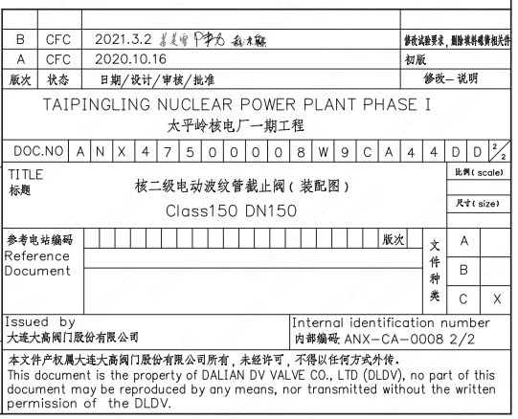
页码 | 文件编码 | 卷标 | 标题 | 参考文件编码 | 参考电站编码版次
1 | ANX47500008W9CA44DD | 2/2 | 核二级电动波纹管截止阀（装配图） Class150 DN150

